Sheet3
支架阻力监测 | 范围 | 前五日平均 | 前四日平均 | 前三日平均 | 前二日平均 | 前一日平均 | 本日平均 | 来压情况及分析
 | 工作面累计推进度(m) |  | 400 | 410 | 420 | 430 | 417
 | 1-55#架(MPa) |  | 66 | 77 | 88 | 99 | 19.31
 | 56-110#架(MPa) |  | 66 | 77 | 88 | 99 | 36.34
 | 111-149#架(MPa) |  | 66 | 77 | 88 | 99 | 29.28
 | 平均(MPa) |  | 66.00 | 77.00 | 88.00 | 99.00 | 28.31
 | 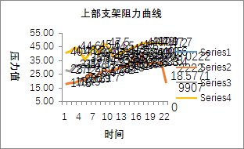 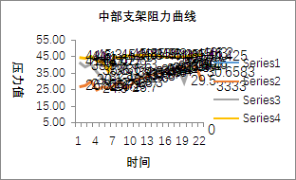 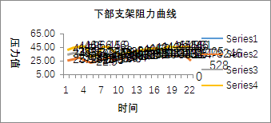

Sheet6
应力在线监测 | 地点 | 深度 | 最大值（MPa） |  | 当日最大升值（MPa） |  | 当日最大降值（MPa） |  | 累计最大升值（MPa） |  | 累计最大降值（MPa） |  | 分析及结论 | 地表沉降数据
 |  |  | 数值 | 位置（距煤壁m） | 升值 | 位置（距煤壁m） | 降值 | 位置（距煤壁m） | 升值 | 位置（距煤壁m） | 降值 | 位置（距煤壁m） | 有1个黄色指标，无冲击危险 | 2018年2月15日 | 最大沉降量 | 4546
 | 2101胶运顺槽 | 7m | 6.2538080215 | 620 | 0.29296875 | 620 | -0.03662109375 | 775 | 1.8784418106 | 620 | -1.4174559116 | 800 |  |  | 平均沉降量 | 5546
 |  | 12m | 7.6637201309 | 625 | 0.439453125 | 625 | -0.12817406654 | 802 | 3.5904779434 | 625 | -1.6829590797 | 722 |  | 最大沉降位置 | jkjkjklsfjaklj
 | 2101辅运顺槽 | 7m | 5.7868890762 | 625 | 0.24719190598 | 650 | -0.24719285965 | 825 | 1.6495599747 | 650 | -0.6667239666 | 785
 |  | 12m | 6.1256341934 | 652 | 0.42114210129 | 627 | -0.13732910156 | 827 | 1.9699950218 | 652 | -0.96884799004 | 787
 | 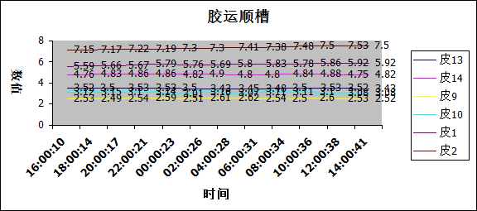 胶运图片 |  |  |  |  |  |  |  |  |  | 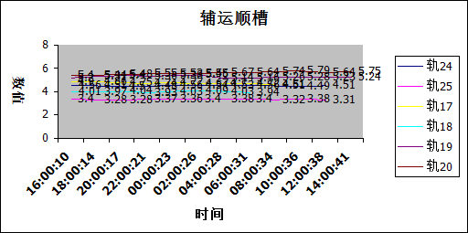 辅运图片

Sheet5
微震 监测 | 当日累计（>10²J) |  | 面前（>102J) |  | 面后（>102J) |  | 最大事件 |  |  |  | >2×104J
 | 次数 | 总能量 | 次数 | 总能量 | 次数 | 总能量 | 时间 | 能量 | 震级 | 位置 | 次数 | 总能量
 | 22 | 5.90E+04 | 16 | 3.38E+04 | 6 | 2.52E+04 | 3-13 05:08 | 2.65E+04 | 1.3806767124 | 2101面前26米，轨顺里126米 | 2 | 4.75E+04
 | 工作面微地震事件平面图 |  |  |  |  |  |  | 工作面微地震事件剖面图
 |  因采煤工作面未生产，微震系统未监测到有效信号。

